Soil
 | SoilCode | Soil | Půda | Source | code in soilmap | Ksat (mm/h) | Ksat (m/s) | SIC1[m.s-1/2] | SIC2[m.s-1/2] | SIC3[m.s-1/2] | SIC4[m.s-1/2] | b | nrill | y | tau | v | d50
1 | C | clay | Jílovitá hlína | USDA | 1 | 9.96 | 2.77E-06 | 8.6112008674E-05 | 7.3582221282E-05 | 5.7478286319E-05 | 2.6261965358E-05 | 1.6665 | 0.01 | 0.6358 | 26.5 | 0.305 | 0.002
2 | CL | clay loam | Jílovitá hlína | USDA | 4 | 10.69 | 2.97E-06 | 0.00042175901813 | 0.00033976287927 | 0.00021572765612 | 3.9985397438E-05 | 1.7025 | 0.01 | 0.6028 | 22.2 | 0.264 | 0.05
3 | L | loam | Hlína | USDA | 8 | 13.24 | 3.68E-06 | 0.00028944518829 | 0.00025331432275 | 0.00019406263408 | 6.925858215E-05 | 1.7385 | 0.12 | 0.5613 | 19.4 | 0.248 | 0.1
4 | LSA | loamy sand | Hlinitý písek | USDA | 11 | 43.54 | 1.21E-05 | 0.0005222424875 | 0.00049665884543 | 0.00043437441382 | 0.00020945977157 | 1.8165 | 0.016 | 0.3661 | 18.2 | 0.245 | 0.5
5 | SA | sand | Písek | USDA | 12 | 64.65 | 1.80E-05 | 0.00050282215721 | 0.00049839326602 | 0.00047342729762 | 0.00023629037449 | 1.8165 | 0.016 | 0.3661 | 18.2 | 0.245 | 1
6 | SAC | sandy clay | Písčitý jíl | USDA | 7 |  |  |  |  |  |  |  | 0.012
7 | SACL | sandy clay loam | Písčitojílovitá hlína | USDA | 9 | 21.21 | 5.89E-06 | 0.00010258026218 | 8.8317956564E-05 | 7.0358340803E-05 | 3.4540590948E-05 | 1.7025 | 0.012 | 0.6028 | 22.2 | 0.264 | 0.15
8 | SAL | sandy loam | Písčitá hlína | USDA | 10 | 21.92 | 6.09E-06 | 0.00026671927322 | 0.00023578728875 | 0.00018731573005 | 7.9069968046E-05 | 1.7925 | 0.014 | 0.4622 | 18.2 | 0.245 | 0.3
9 | SI | silt | Prach | USDA | 5 |  |  |  |  |  |  |  | 0.012
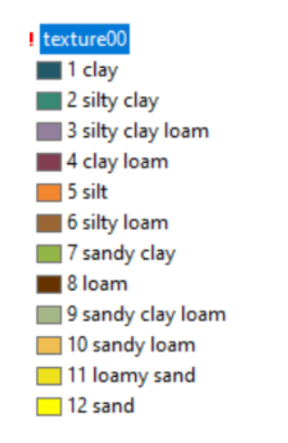
10 | SIL | silt loam | Prachovitá hlína | USDA | 6 | 8.25 | 2.29E-06 | 0.00034503464972 | 0.00029625829488 | 0.00021617732644 | 5.877196296E-05 | 1.7385 | 0.012 | 0.5613 | 19.4 | 0.248 | 0.02
11 | SIC | silty clay | Prachovitý jíl | USDA | 2 | 6.67 | 1.85E-06 | 0.00014977999684 | 0.0001220922883 | 8.5389281485E-05 | 2.4380780664E-05 | 1.6665 | 0.01 | 0.6358 | 23 | 0.305 | 0.01
12 | SICL | silty clay loam | Prachovitojílovitá hlína | USDA | 3 | 6.54 | 1.82E-06 | 0.00022405035631 | 0.00018575112806 | 0.00012989713723 | 3.4461788237E-05 | 1.7025 | 0.012 | 0.6028 | 22.2 | 0.264 | 0.01
13 | NO | nosoil | bez půdy | 0 | 0 | 0.00 | 0.00E+00 | 0 | 0 | 0 | 0 | 1.5847 | 0.01 | 0.48887216 | 100 | 3 | 1
14 | CC | coarse | Hrubá | HYPRES
15 | FF | fine | Jemná | HYPRES
16 | ME | medium | Střední | HYPRES
17 | MF | medium fine | Středně jemná | HYPRES
18 | VF | very fine | Velmi jemná | HYPRES
19 | HH | hlinitá | Hlinitá | NOVAK
20 | HP | hlinitopísčitá | Hlinito-písčitá | NOVAK
21 | J0 | jíl | Jílovitá | NOVAK
22 | JJ | jílovitá | Jílovitá | NOVAK
23 | JH | jílovitohlinitá | Jílovito-hlinitá | NOVAK
24 | PP | písčitá | Písčitá | NOVAK
25 | PH | písčitohlinitá | Písčito-hlinitá | NOVAK

 |  |  |  |  |  |  |  |  |  |  |  |  |  |  |  |  |  | 1 - jíl
 |  |  |  |  |  |  |  |  |  |  |  |  |  |  |  |  |  | 2 - prachovitý jíl
 |  |  |  |  |  |  |  |  |  |  |  |  |  |  |  |  |  | 3 - prachovitá jílovitá hlína
 |  |  |  |  |  |  |  |  |  |  |  |  |  |  |  |  |  | 4 - jílovitá hlína
 |  |  |  |  |  |  |  |  |  |  |  |  |  |  |  |  |  | 5 - prach
 |  |  |  |  |  |  |  |  |  |  |  |  |  |  |  |  |  | 6 - prachovitá hlína
 |  |  |  |  |  |  |  |  |  |  |  |  |  |  |  |  |  | 7 - písčitý jíl
 |  |  |  |  |  |  |  |  |  |  |  |  |  |  |  |  |  | 8 - hlína
 |  |  |  |  |  |  |  |  |  |  |  |  |  |  |  |  |  | 9 - písčitá jílovitá hlína
 |  |  |  |  |  |  |  |  |  |  |  |  |  |  |  |  |  | 10 - písčitá hlína
 |  |  |  |  |  |  |  |  |  |  |  |  |  |  |  |  |  | 11 - hlinitý písek
 |  |  |  |  |  |  |  |  |  |  |  |  |  |  |  |  |  | 12 - písek

CN_CHMI_TABULKA_Corine
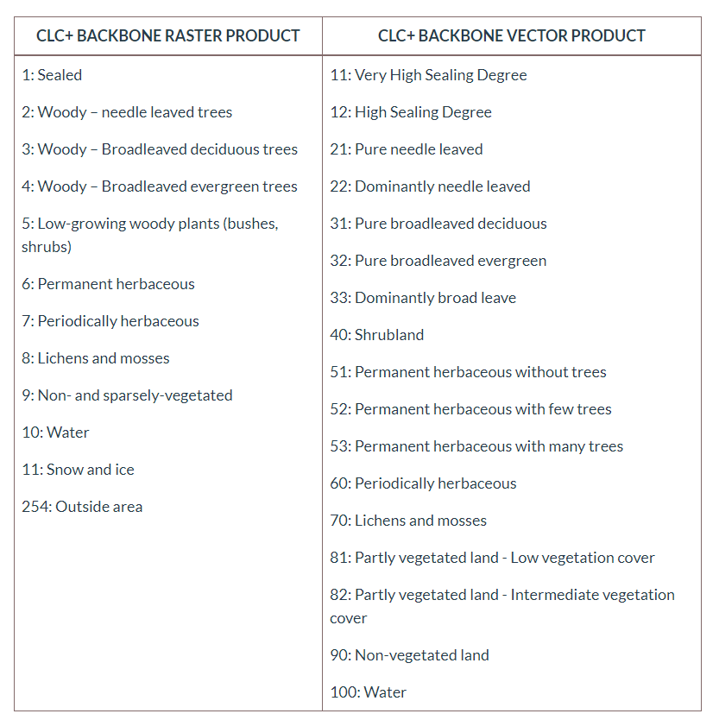
ID | NAZEV | název EN | A | B | C | D
111 | Souvisla mestska zastavba | Continuous urban fabric | 85 | 90 | 93 | 94
112 | Nesouvisla mestska zastavba | Discontinuous urban fabric | 77 | 85 | 90 | 92
121 | Prumyslove a obchodni arealy | Industrial and commercial units | 85 | 90 | 93 | 94
122 | Cestni, zeleznicni sit a prilehle arealy | Road and rail network and associated land | 85 | 90 | 93 | 94
123 | Pristavy | Port areas | 85 | 90 | 93 | 94
124 | Letiste | Airports | 85 | 90 | 93 | 94
131 | Tezba nerostnych surovin | Mineral extraction sites | 85 | 90 | 93 | 94
132 | Skladky | Dump sites | 85 | 90 | 93 | 94
133 | Vystavba | Construction sites | 85 | 90 | 93 | 94
141 | Mestska zelen | Green urban areas | 45 | 65 | 77 | 82
142 | Arealy sportu | Sport and leisure facilities | 77 | 85 | 90 | 92
211 | Orna puda | non-irrigated arable land | 64 | 73 | 83 | 87
221 | Vinice | Vineyard | 54 | 70 | 79 | 84
222 | Ovocne stromy | Fruit trees and berry plantation | 45 | 66 | 77 | 83
231 | Louky a pastviny | Pastures | 49 | 69 | 79 | 84
241 | Jednorocni plodiny | Annual crops associated with permanent crops | 65 | 75 | 83 | 86
242 | Pole,louky,kultury | Complex cultivation patterns | 54 | 72 | 82 | 87
243 | Zemedelske arealy | Land principally occupied by agriculture, with significant areas of natural vegetation | 71 | 82 | 87 | 90
311 | Listnate lesy | Broad-leaved forests | 45 | 61 | 74 | 80
312 | Jehlicnate lesy | Coniferous forests | 45 | 61 | 74 | 80
313 | Smisene lesy | Mixed forests | 45 | 61 | 74 | 80
321 | Prirozene louky | Natural grassland | 45 | 60 | 73 | 79
322 | Vresoviste a slatiny | Moors and heathland | 77 | 86 | 91 | 94
324 | Leso-kroviny | Transitional woodland/shrub | 45 | 58 | 72 | 78
331 | Plaze, duny a pisky | Beaches, dunes, and sand plains | 77 | 86 | 91 | 94
332 | Skaly | Bare rocks | 77 | 86 | 91 | 94
333 | Ridka vegetace | Sparsely vegetated areas | 63 | 77 | 84 | 89
334 | Spaleniste | Burnt area | 77 | 86 | 91 | 94
335 | Ledovce a vecny snih | Glaciers and perpetual snow | 99 | 99 | 99 | 99
411 | Mocaly a raseliniste | Inland marshes | 85 | 90 | 93 | 94
412 | Raseliniste | Peatbogs | 85 | 90 | 93 | 94
511 | Vodni toky | Water courses | 100 | 100 | 100 | 100
512 | Vodni plochy | Water bodies | 100 | 100 | 100 | 100

 | Dynamic Landscapes in the UK Driven by Pressures from Energy Production and Forestry—Results of the CORINE Land Cover Map 2018 Beth Cole 1,* , Geoff Smith 2 , Bestabé de la Barreda-Bautista 3 , Alexandra Hamer 4 , Matthew Payne 1 , Thomas Codd 5 , Sarah C. M. Johnson 1,6 , Lok Yung Chan 1 and Heiko Balzter 1

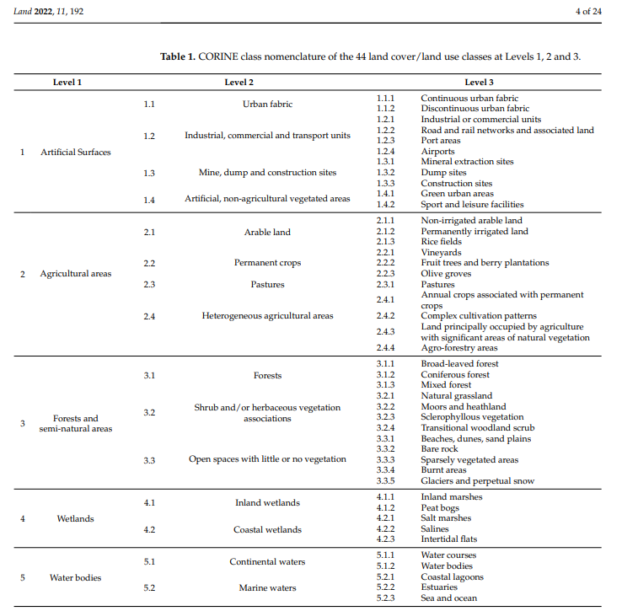

 | https://land.copernicus.eu/en/products/clc-backbone

